Audit Internal - Auditor
Audit Internal PT Nedby

Item Pertanyaan Audit | Ya | Tidak | Keterangan
1. Kebijakan K3:
Apakah ada kebijakan K3 tertulis, bertanggal, dan ditandatangani oleh pengusaha atau pengurus? | ✔ |  | Iya karena terdapat dokumen kebijakan K3
Apakah kebijakan disusun setelah konsultasi dengan wakil tenaga kerja? |  | ✔ | Tidak karena belum ada konsultasi yang dilakukan
Apakah kebijakan disebarkan dan dikomunikasikan dengan cara yang tepat kepada seluruh tenaga kerja, kontraktor, dan pemasok? | ✔ |  | Benar Kebijakan Telah disebarkan dan dikomunikasikan dengan cara yang tepat
2. Tanggung Jawab dan Wewenang:
Apakah tanggung jawab dan wewenang untuk mengambil tindakan dan melaporkan telah ditetapkan dan didokumentasikan? | ✔ |  | iya telah memiliki dokumen terperinci
Apakah ada penunjukan penanggung jawab K3 yang sesuai dengan peraturan perundangan yang berlaku? | ✔ |  | iya sudah sesuai dengan apa yang ada peraturan perundangan berlaku
3. Pelatihan K3:
Apakah semua karyawan telah menerima pelatihan K3 yang relevan? | ✔ |  | iya semua karyawan telah menerima pelatihan K3 yang relevan
Apakah ada catatan pelatihan yang mencakup topik, tanggal, dan partisipan? | ✔ |  | iya pelatihan yang diberikan kepada karyawan telah terjadwal
4. Pengelolaan Risiko:
Apakah ada prosedur untuk identifikasi dan pengendalian risiko? | ✔ |  | iya terdapat penjelsan serta dokuman yang menjelaskan pengendalian resiko
Apakah ada inspeksi rutin untuk memastikan kepatuhan terhadap prosedur K3? |  | ✔ | tidak karena belum terdapat adanya inspeksi rutin yang telah sementara dilakukan
5. Pemantauan dan Pengukuran:
Apakah ada sistem untuk memantau kondisi kerja dan mengukur kinerja K3? | ✔ |  | iya ada terdapat alat maupun sistem pemantauan kondisi kerja yang sesuai dengan K3
Apakah ada laporan kecelakaan dan insiden yang tercatat dengan baik? | ✔ |  | iya laporan kecelakaan dan insiden tercatat dengan baik karena terdapat sistem pemantau
6. Peralatan dan Perlengkapan K3:
Apakah semua alat pelindung diri (APD) tersedia dan digunakan dengan benar? | ✔ |  | iya APD telah tersedia dengan baik dan digunakan dengan benar sesuai dngan ketentuan K3
Apakah peralatan dan perlengkapan K3 dalam kondisi baik dan aman untuk digunakan? | ✔ |  | Iya semua peralatan dan perlengkapan K3 dalam kondisi baik dan aman digunakan
7. Kontrol dan Evaluasi:
Apakah ada mekanisme untuk meninjau ulang kebijakan dan prosedur K3 secara berkala? | ✔ |  | Iya terdapat mekanisme untuk kebijkan dan prosedur K3
Apakah ada audit internal dan eksternal yang dilakukan secara teratur? | ✔ |  | Iya Terdapat Audit Internal dan Eksternal yang dilakukan

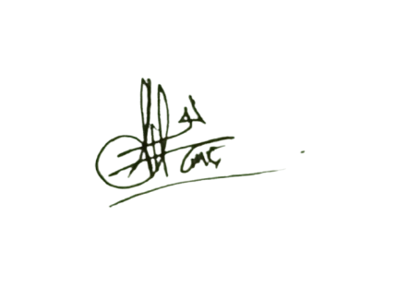
 | Malang, 11 Desember 2024
 | Auditor 1 PT Nedby

 | Dewi Anggraini Meita Sari
 | 244107020068

 | Auditor 2 PT Nedby

 | Kreszen Vallentino Arjuna Wijono
 | 244107020206

 | Auditi 1 PT Nedby

 | Naufal Ramadhan Wahyudiansyah
 | 244107020068
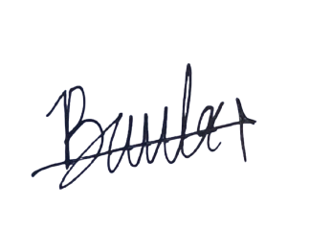
 | Auditi 2 PT Nedby

 | Bagus Wichaksono Amanulloh
 | 244107020238

Auditor External-Auditor
Audit External PT Payport

Item Pertanyaan Audit | Ya | Tidak | Keterangan
1. Kebijakan K3:
Apakah ada kebijakan K3 tertulis, bertanggal, dan ditandatangani oleh pengusaha atau pengurus? | ✔ |  | Ada dokumen Kebijakan K3 tertulis, Ditandatangani oleh Direktur Utama Hendro Sutanto pada 14 Januari 2024.
Apakah kebijakan disusun setelah konsultasi dengan wakil tenaga kerja? | ✔ |  | Disusun melalui konsultasi dengan Kepala Departemen K3, Perwakilan Keselamatan Karyawan dari 3 divisi, serta Manajer Keselamatan Kerja
Apakah kebijakan disebarkan dan dikomunikasikan dengan cara yang tepat kepada seluruh tenaga kerja, kontraktor, dan pemasok? | ✔ |  | Dipajang di papan informasi setiap area kerja, Dibagikan dalam bentuk selebaran kepada seluruh karyawan, Disosialisasikan saat Pelatihan K3 dan Pertemuan Bulanan
2. Tanggung Jawab dan Wewenang:
Apakah tanggung jawab dan wewenang untuk mengambil tindakan dan melaporkan telah ditetapkan dan didokumentasikan? | ✔ |  | Memiliki dokumen terperinci "Matrik Tanggung Jawab K3"
Apakah ada penunjukan penanggung jawab K3 yang sesuai dengan peraturan perundangan yang berlaku? | ✔ |  | Disusun atas dasar Peraturan Menteri Tenaga Kerja No. PER.04/MEN/1987
3. Pelatihan K3:
Apakah semua karyawan telah menerima pelatihan K3 yang relevan? | ✔ |  | Dilakukan setiap kali penerimaan karyawan baru, sebelum memulai pekerjaan di perusahaan. Dan 6 bulan sekali untuk penyegaran.
Apakah ada catatan pelatihan yang mencakup topik, tanggal, dan partisipan? | ✔ |  | Pelatihan dicatat dalam database pelatihan yang memuat topik, tanggal, instruktur, dan daftar hadir.
4. Pengelolaan Risiko:
Apakah ada prosedur untuk identifikasi dan pengendalian risiko? | ✔ |  | Prosedur identifikasi risiko diatur dalam dokumen manajemen risiko.
Apakah ada inspeksi rutin untuk memastikan kepatuhan terhadap prosedur K3? | ✔ |  | Inspeksi rutin dilakukan oleh tim K3 sesuai jadwal untuk memastikan kepatuhan.
5. Pemantauan dan Pengukuran:
Apakah ada sistem untuk memantau kondisi kerja dan mengukur kinerja K3? | ✔ |  | Ya, ada dokumen laporan bulanannya
Apakah ada laporan kecelakaan dan insiden yang tercatat dengan baik? | ✔ |  | Semua kecelakaan dan insiden dicatat dalam log resmi perusahaan dan dianalisis untuk tindakan perbaikan.
6. Peralatan dan Perlengkapan K3:
Apakah semua alat pelindung diri (APD) tersedia dan digunakan dengan benar? | ✔ |  | Perusahaan memastikan ketersediaan APD dengan melakukan audit pada tempat APD setiap 3 bulan sekali dan memberikan pelatihan penggunaan kepada pekerja.
Apakah peralatan dan perlengkapan K3 dalam kondisi baik dan aman untuk digunakan? | ✔ |  | Semua peralatan diperiksa secara berkala untuk memastikan kondisinya aman.
7. Kontrol dan Evaluasi:
Apakah ada mekanisme untuk meninjau ulang kebijakan dan prosedur K3 secara berkala? | ✔ |  | Kebijakan dan prosedur ditinjau setidaknya setiap tahun atau setelah insiden besar terjadi.
Apakah ada audit internal dan eksternal yang dilakukan secara teratur? | ✔ |  | Audit internal dilakukan 3 bulan sekali dan audit eksternal dilakukan setahun sekali oleh pihak independen.

 | Malang, 11 Desember 2024
 | Auditi 1 PT Payport

 | Evan Raditya Taruna Putra
 | "244107020103"

 | Auditi 2 PT Payport

 | Radita Yoga Anugrah
 | "244107020099"

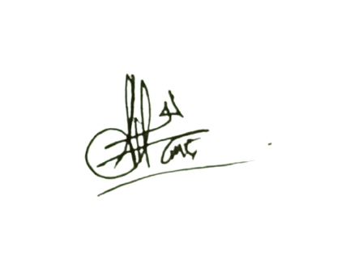
 | Auditor 1 PT Nedby

 | Dewi Anggraini Meita Sari
 | 244107020068

 | Auditor 2 PT Nedby

 | Kreszen Vallentino Arjuna Wijono
 | 244107020206

